ご注文内容
■ご注文者名（必ずショッピングカートにてお手続き頂いたお名前をご入力ください。）

■商品名

■お電話番号（連絡の取りやすい携帯番号等をご入力ください）

■校正用メールアドレス（PDFファイルが閲覧できるアドレスをご入力ください）
ＰＣアドレス
携帯電話等（予備用）
■ご希望の方には、追加料金＋1,000円 にて、実際のご注文商品に印刷をした校正紙を送付いたします。
現物校正紙について | 希望する ・ 希望しない
ご希望の方は、以下送付先ご住所を入力ください。
現物校正紙送付先 | 〒 -

データ入稿先 | info@bluewhite.jp

■会場レイアウト
※枠内の○を自由に動かし、会場のテーブル配置図を示してください。

高 砂

A
B
C
D

E
F
G

H
I

J
K
L

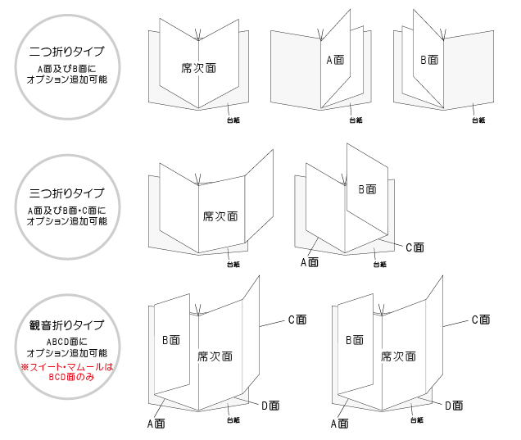
■裏面印刷オプション
印刷希望項目にご希望の挿入ページ名をご入力ください。
1項目追加＋30円（1部）／2項目追加＋52円（1部）
3項目追加＋72円（1部）／4項目追加＋93円（1部）

※右記イラスト参照
オプション項目名 |  | 挿入ページ
例）プロフィール/写真有 |  | B面 C面
メニュー
ドリンクメニュー
プロフィール/写真有
プロフィール/写真なし
挨拶文
新居案内
プログラム（式次第）

挿入ページはプロにお任せしたいという方は右に○印を入れてください。

■お席札について
お席札の書体を以下よりお選びください。(席次表は明朝体での作成です）
新郎新婦席札 |  |  | ←右端をクリックしてドロップダウンリストからお選びください
席札作成書体 |  |  | ←右端をクリックしてドロップダウンリストからお選びください

■メッセージを書かれたい等の理由により、ご希望の方には、送料＋360円 にて、お席札のみ先行納品をさせて頂くことができます。
席札先行納品 | 希望する ・ 希望しない
ご希望の方は、以下送付先ご住所を入力ください。
現物校正紙送付先 | 〒 -

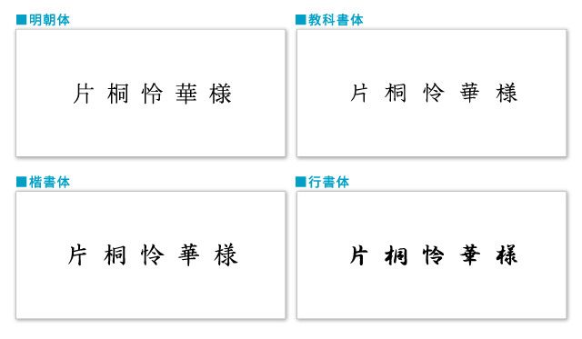

【席札制作の注意点】
席札は席次表と違い、新郎新婦様以外の方にはすべて敬称をおつけして制作いたしております。
席次表は、主催者がお招きしたゲストの皆様に、ゲストのことを紹介するという意味合いのものですので、招いた立場となるご家族には「様」は付けませんが、
席札は、それぞれ個人に対するお席のご案内札ですので、ご両親にも「様」を付けて作成させていただいております。
もちろん、ご親族様の敬称については、省いて作成することもできますので、ご希望の場合はその旨お知らせください。

席次表の配置・肩書き・敬称について
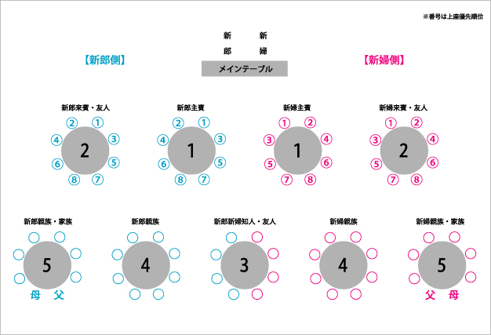
続柄 | 肩書き表記方法 | 敬称 | 備考
家族・親族
父・母 | 新郎（新婦）父・新郎（新婦）母 | なし
実兄弟 | 新郎（新婦）兄・新郎（新婦）弟 | なし | 結婚した兄弟には「様」をつける（付けない地域もある）
実姉妹 | 新郎（新婦）姉・新郎（新婦）妹 | なし | 結婚した姉妹には「様」をつける
兄弟姉妹の配偶者 | 新郎（新婦）義姉・新郎（新婦）義妹 | 様
 | 新郎（新婦）義兄・新郎（新婦）義弟 | 様
兄弟姉妹の子供 | 新郎（新婦）甥・新郎（新婦）姪 | 様・くん・ちゃん | 10歳以下のお子様は「くん」「ちゃん」とするのが好ましい
父母の兄（弟） | 新郎（新婦）伯父（叔父） | 様
父母の姉（妹） | 新郎（新婦）伯母（叔母） | 様
父母の兄（弟） の配偶者 | 新郎（新婦）伯父（叔父） | 様 | 席が並びの場合は同夫人とすることもある
父母の姉（妹） の配偶者 | 新郎（新婦）伯母（叔母）
いとこ | 新郎（新婦）従兄・新郎（新婦）従弟・新郎（新婦）従姉・新郎（新婦）従妹 | 様
いとこの配偶者 | 新郎（新婦）従兄・新郎（新婦）従弟・新郎（新婦）従姉・新郎（新婦）従妹 | 様
いとこの子供 | 新郎（新婦）従甥／新郎（新婦）従姪 ●●様お子様 | 様・くん・ちゃん | 10歳以下のお子様は「くん」「ちゃん」とするのが好ましい
遠縁の親戚 | 新郎（新婦）親戚 | 様 | はとこ等もここに含まれる

会社関係
勤務先の社長 | ○○株式会社 代表取締役社長 | 様 | ㈱と略さない 正式な肩書き表記にする
勤務先の上司 | 新郎（新婦）上司 | 様 | 会社関係の場合、会社名（正式名称）、部署、役職を肩書きにします。
勤務先の先輩・同僚・後輩 | 新郎（新婦）会社先輩・会社同僚・会社後輩 | 様 | 名刺に記載されている通り、現職の役職を間違いなく記載すること。
退職した元上司 | 新郎（新婦）元上司 | 様
ご来賓の奥様 | ●●様令夫人／同令夫人 | 様

友人関係
友人 | 新郎（新婦）友人 | 様 | 小学校友人、中学校友人、高校友人、大学友人と、分ける場合もある
先輩・後輩 | 新郎（新婦）先輩・新郎（新婦）後輩 | 様
友人の子供 | ●●様ご令嬢／ご令息／お子様 | 様
新郎新婦共通の友人 | 新郎新婦友人 | 様
友人の奥様 | ●●様令夫人／同令夫人 | 様

その他
媒酌人・媒酌人の妻 | 御媒酌人・御媒酌人令夫人 | 様
恩師 | 新郎（新婦）恩師 | 様
知人 | 新郎（新婦）知人 | 様
隣人 | 新郎（新婦）隣人 | 様

